ECP
 |  |  | VVTA, PPFDP Informatica, 2021-2022
 |  |  |  | se vor identifica minimum 4 clase de echivalenta (2 valide, 2 non-valide)
 |  |  |  | se vor proiecta minimum 4 cazuri de testare (2 valide, 2 non-valide) sau se va realiza acoperire ECs de 100%.

 | Identificarea ECs valide/non-valide pentru date de intrare/ieşire |  |  |  |  | Proiectarea cazurilor de testare folosind ECP

 |  |  |  |  | No. TCxx_EC | EC | input data |  |  |  |  |  | output data
 | No. EC | Condition | Valid EC | Non-valid EC |  |  | id | lastName | firstName | cnp | function | salary | expected
 | 1 | idAngajat nu este null | IdAngajat != null && idAngajat >= 1 |  | 1 | 1,4,7 | 1 | Popescu | Mihai | 1871201335470 | Asistent | 3500 | S-a adaugat angajatul | A crescut numarul angajatilor
 | 2 |  |  | idAngajat = null | 2 | 1,4,8 | 2 | Popescu | Mihai | 1871201335470 | Asistent | -1 | se arunca exceptie | Nu a crescut numarul angajatilor
 | 3 |  |  | IdAnajat <= 0 | 3 | 1,7,5 | 3 | Popescu | Mihai | 18712013354711 | Asistent | 3500 | se arunca exceptie | Nu a crescut numarul angajatilor
 | 4 | Cnp sa contine 13 cifre | cnp.length = 13 && cnp.matches(“[0-0]+”) |  | 4 | 1,7,6 | 4 | Popescu | Mihai | 187120133547 | Asistent | 3500 | se arunca exceptie | Nu a crescut numarul angajatilor
 | 5 |  |  | cnp.length > 13 | 5 | 4,7,2 | null | Popescu | Mihai | 1871201335470 | Asistent | 3500 | se arunca exceptie | Nu a crescut numarul angajatilor
 | 6 |  |  | cnp.length < 13 | 6 | 4,7,3 | -2 | Popescu | Mihai | 1871201335470 | Asistent | 3500 | se arunca exceptie | Nu a crescut numarul angajatilor
 | 7 | Salary sa fie mai mare decat zero | Salary > 0 |  | 7
 | 8 |  |  | Salary <= 0 | 8
 | 9 |  |  |  | 9
 | 10 |  |  |  | 10
 | 11 |  |  |  | 11
 | 12 |  |  |  | 12
 | 13 |  |  |  | 13
 | 14 |  |  |  | 14
 | 15
 | 16

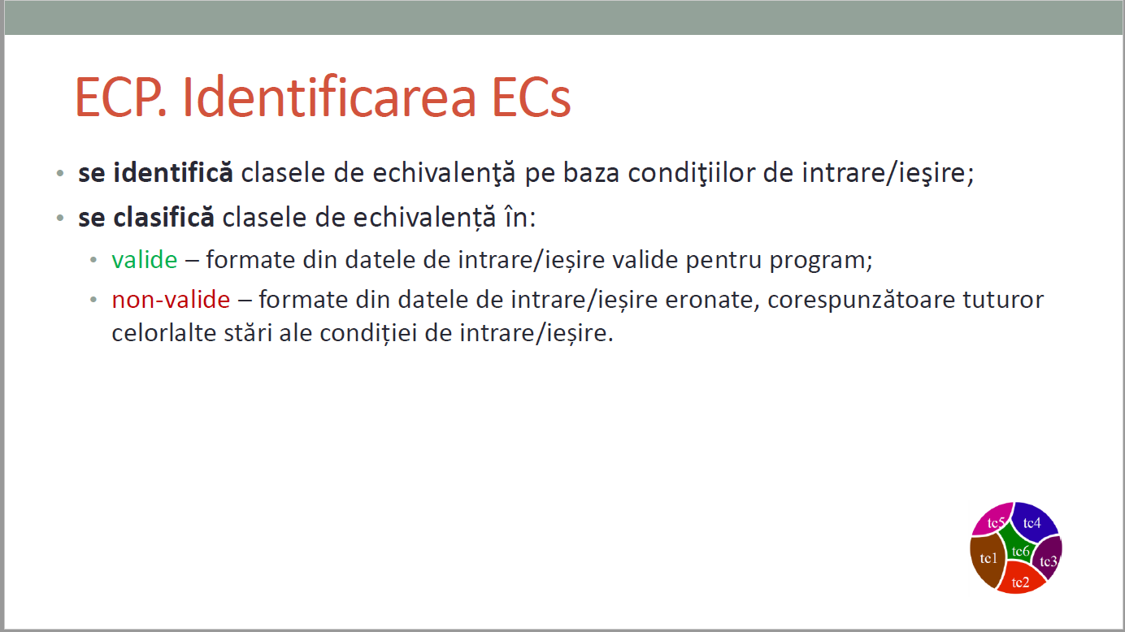
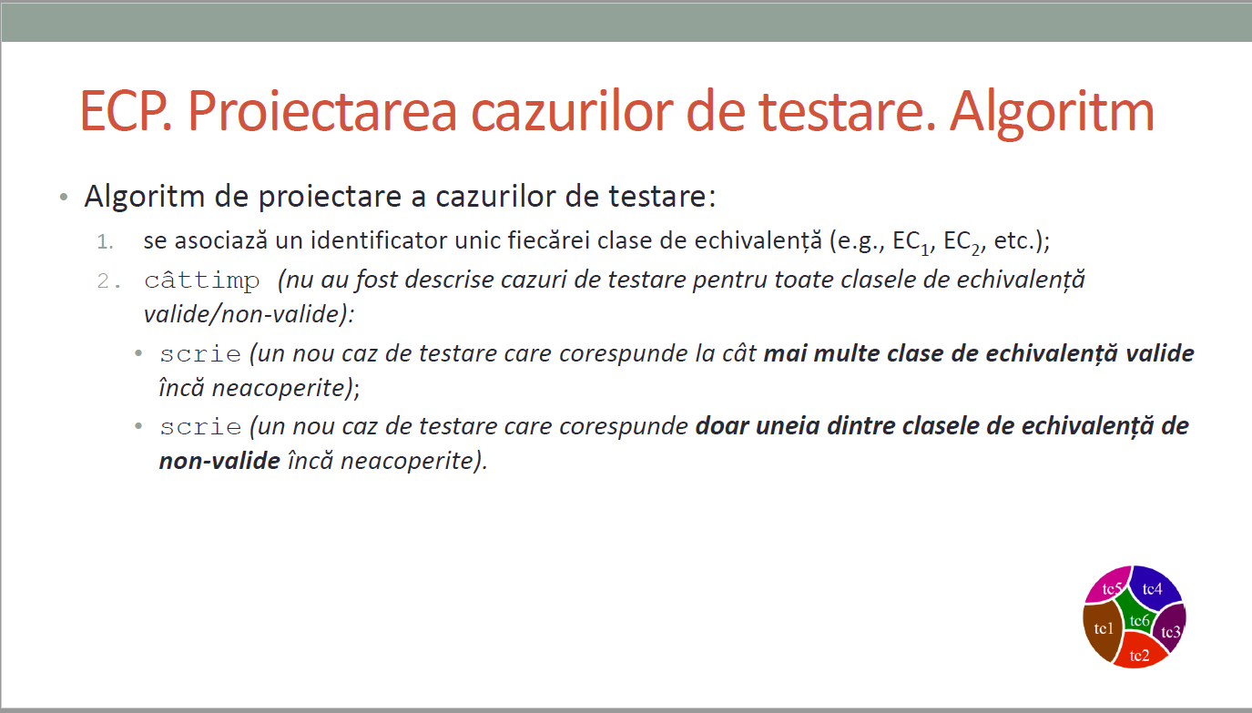
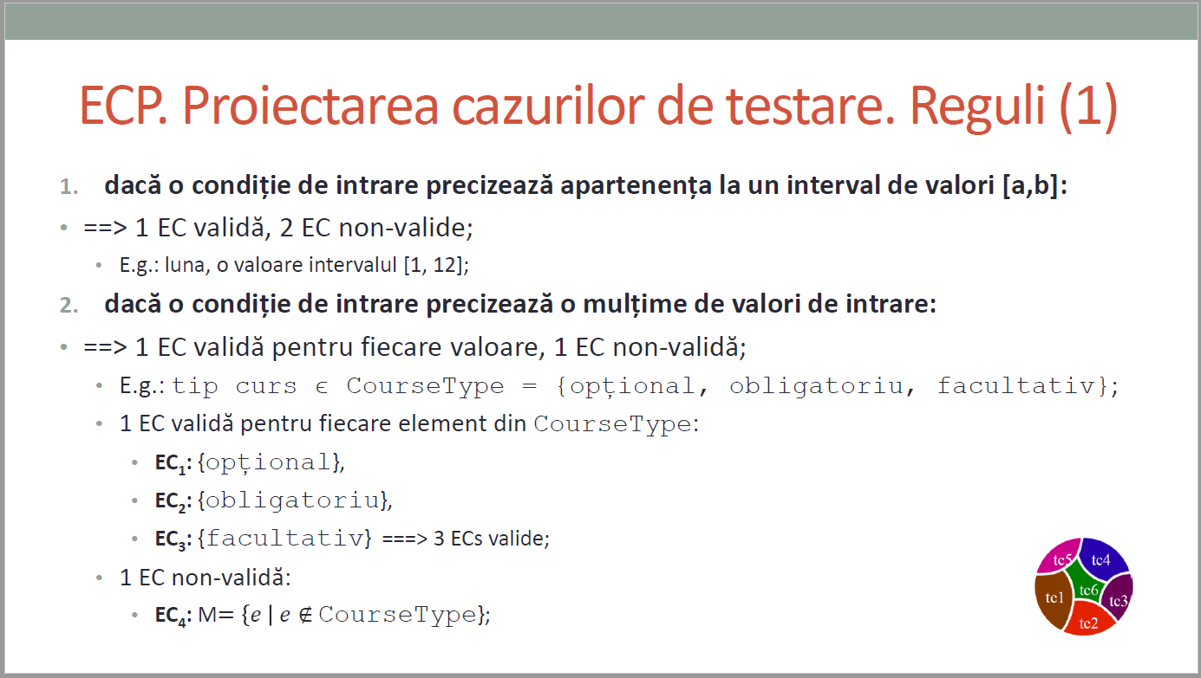
CURS 4

BVA
 |  |  |  | VVTA, PPFDP Informatica, 2021-2022
 |  | se vor identifica minimum 4 conditii BVA (2 valide, 2 non-valide)
 |  | se vor proiecta minimum 4 cazuri de testare (2 valide, 2 non-valide)

 | Identificarea condiţiilor BVA asociate ECs valide pentru date de intrare/ieşire |  |  |  | Proiectarea cazurilor de testare folosind condiţiile BVA

 |  |  |  |  | No TCxx_BVA | BVA condition | Correlated TC | Executable | input data |  |  |  |  | output data
 | Crt. No. | Valid EC | BVA Condition |  |  |  |  |  | id | lastName | firstName | cnp | function | salary | expected
 | a. | idAngajat nu este null | 1 | IdAngajat = 0 | 1 | 1 | - | Da | 0 | Popescu | Mihai | 1871201335470 | Asistent | 3500 | se arunca exceptie
 |  |  | 2 | IdAngajat = 1 | 2 | 2 | TC1_EC | Da | 1 | Popescu | Mihai | 1871201335470 | Asistent | 3500 | S-a adaugat angajatul
 |  |  | 3 | IdAngajat = 2 | 3 | 3 | TC2_EC | Da | 2 | Popescu | Mihai | 1871201335470 | Asistent | -1 | se arunca exceptie
 | b. | Cnp sa contine 13 cifre | 4 | cnp.length = 12 | 4 | 4 | TC4_EC | Da | 4 | Popescu | Mihai | 187120133547 | Asistent | 3500 | se arunca exceptie
 |  |  | 5 | cnp.length = 13 | 5 | 5 | TC5_EC | Da | null | Popescu | Mihai | 1871201335470 | Asistent | 3500 | se arunca exceptie
 |  |  | 6 | cnp.length = 14 | 6 | 6 | TC3_EC | Da | 3 | Popescu | Mihai | 18712013354711 | Asistent | 3500 | se arunca exceptie
 | c. | Salary sa fie mai mare decat zero | 7 | Salary = 0 | 7 | 7 | - | Da | 5 | Popescu | Mihai | 1871201335470 | Asistent | 0 | se arunca exceptie
 |  |  | 8 | Salary = 1 | 8 | 8 | - | Da | 6 | Popescu | Mihai | 1871201335470 | Asistent | 1 | S-a adaugat angajatul
 |  |  | 9 | Salary = 2 | 9 | 9 | - | Da | 7 | Popescu | Mihai | 1871201335470 | Asistent | 2 | S-a adaugat angajatul
 | d. |  | 10 |  | 10 | 10
 |  |  | 11 |  | 11 | 11
 |  |  | 12 |  | 12 | 12
 |  |  | 13 |  | 13 | 13
 |  |  | 14 |  | 14 | 14
 |  |  | 15 |  | 15 | 15
 | e. |  | 16 |  | 16 | 16
 |  |  | 17 |  | 17 | 17
 |  |  | 18 |  | 18 | 18
 |  |  | 19 |  | 19 | 19
 |  |  | 20 |  | 20 | 20
 |  |  | 21 |  | 21 | 21

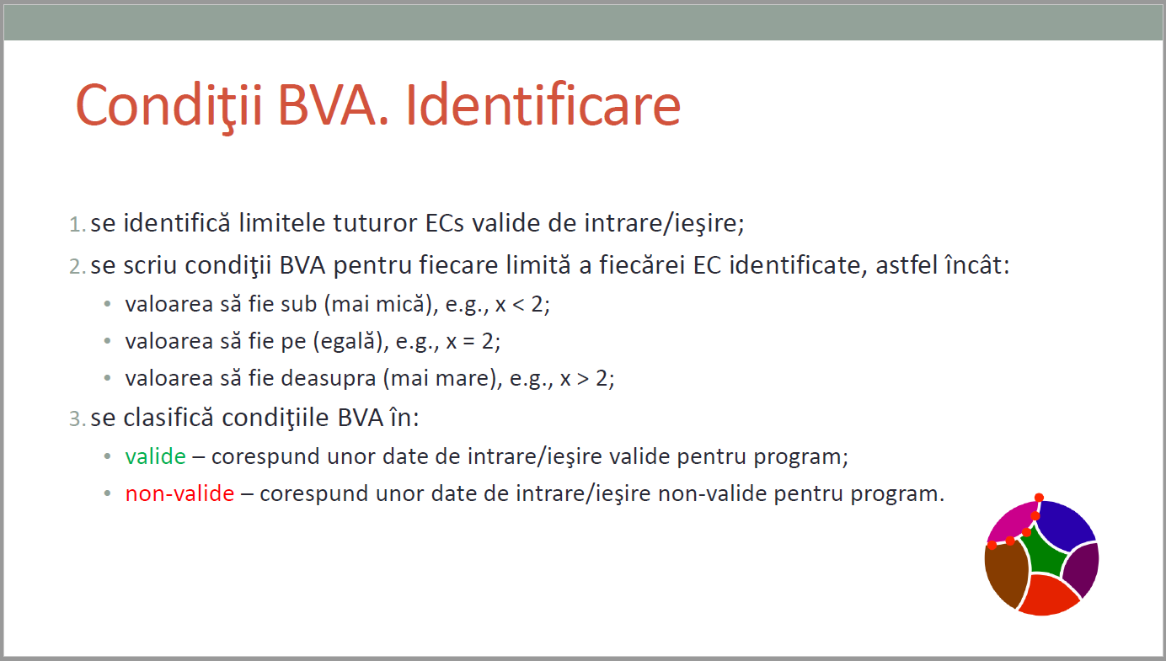
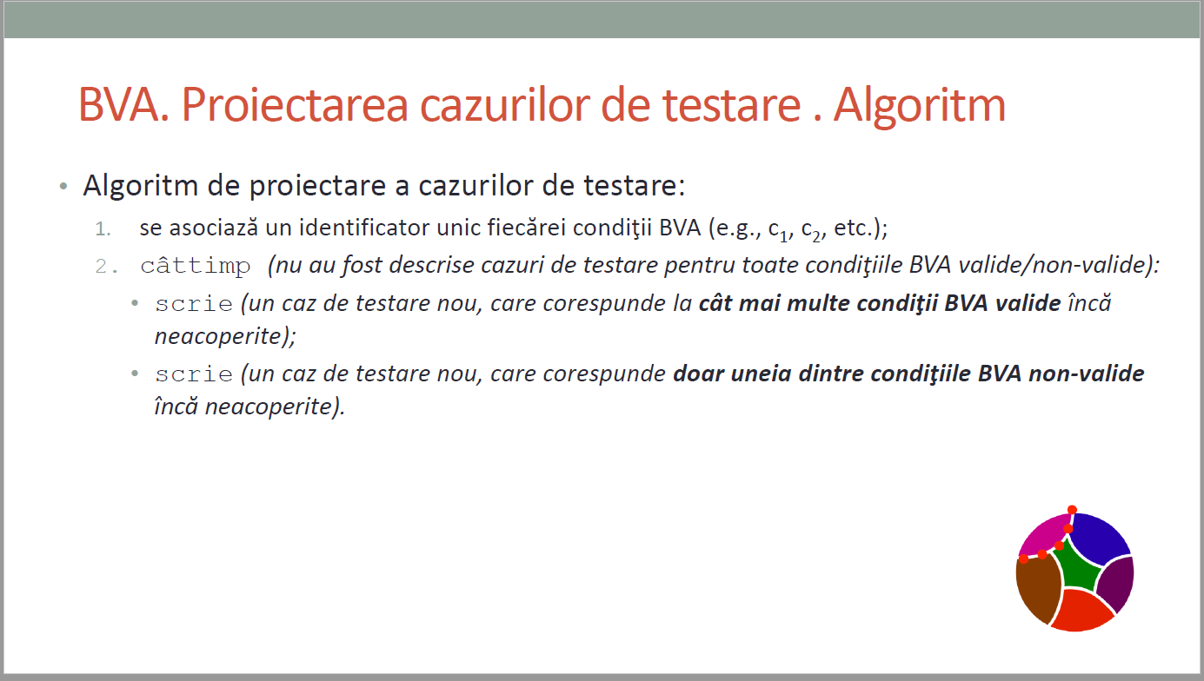
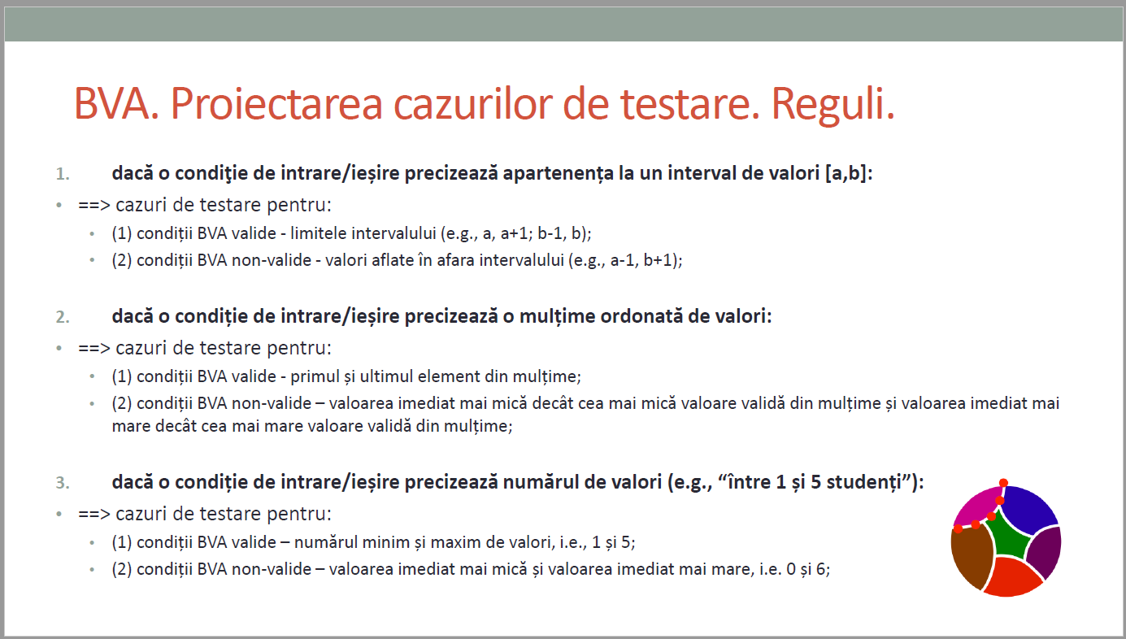
CURS 4

